상품제안서
스피디 맥세이프 원형 고속무선충전기15W 1.5m | 상품코드: S40667

 |  |  |  |  |  |  | 02-713-8555 | www.synergygift.co.kr
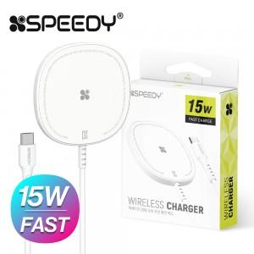

【상세/제작정보】

【인쇄/포장옵션】 | 레이저, 풀칼라 / 포장지포장

【공급단가】 | 수량 | 50~ | 100~ | 500~ | 1,000~ | 2,000~
*VAT별도 | 단가 | 4,420원 | 4,310원 | 4,180원 | 3,970원 | 3,840원

【상품 URL】 | https://www.synergygift.co.kr:443/src/goods_detail.php?gdno=40667

